상품제안서
DO_사조 혼합세트 4-8호 (참치 4개, 라이트팜 8개) | 상품코드: F30118

 |  |  |  |  |  |  | 02-412-0044 | www.easy1.co.kr
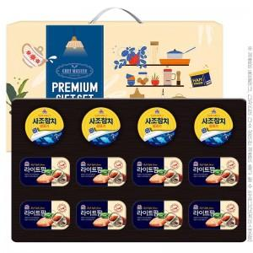

【상세/제작정보】 | 소량 발송 가능합니다

【인쇄/포장옵션】 | / 포장불가능

【공급단가】 | 수량 | 50~ | 100~ | 500~ | 1,000~ | 2,000~
*VAT별도 | 단가 | 23,140원 | 22,780원 | 22,250원 | 21,360원 | 20,470원

【상품 URL】 | http://www.easy1.co.kr/src/goods_detail.php?gdno=30118

